Sheet1
22点 | 2.6 | 2.60%
23点 | 1.8 | 1.80%
0点 | 1.2 | 1.20%
1点 | 0.8 | 0.80%
2点 | 0.6 | 0.60%
3点 | 0.4 | 0.40%
4点 | 0.6 | 0.60%
5点 | 0.8 | 0.80%
6点 | 1.5 | 1.50%
7点 | 3 | 3.00%
8点 | 4.8 | 4.80%
9点 | 6.6 | 6.60%
10点 | 7.3 | 7.30%
11点 | 6.8 | 6.80%
12点 | 6.3 | 6.30%
13点 | 7 | 7.00%
14点 | 7.8 | 7.80%
15点 | 7.8 | 7.80%
16点 | 7.3 | 7.30%
17点 | 6.7 | 6.70%
18点 | 6 | 6.00%
19点 | 4.9 | 4.90%
20点 | 4 | 4.00%
21点 | 3.4 | 3.40%

夜间 | 8.8
白天 | 91.2

区域公交 | 621
正常线路 | 455
穿梭巴士 | 185
高峰线路 | 31
市区郊区线 | 79
郊区郊区线 | 42
夜间线路 | 35


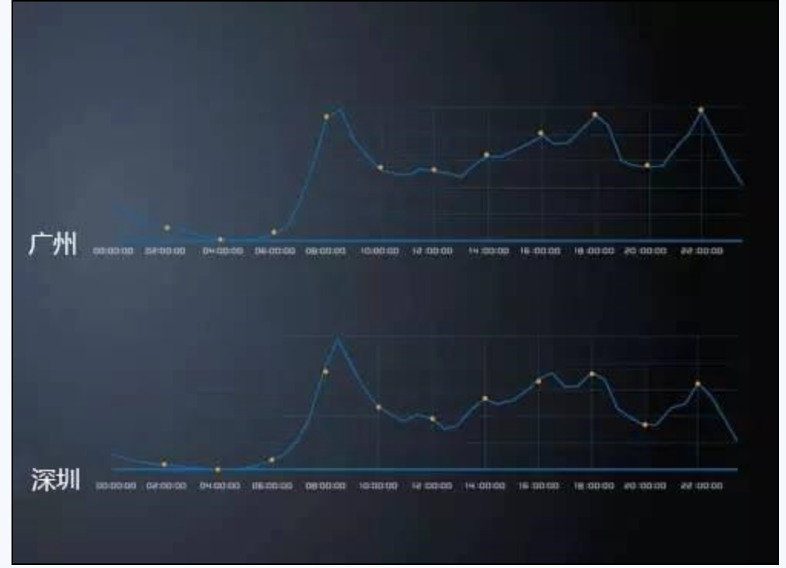
金山 | 时间 | 5:20:00 | 21:09:00
 | 主要 | 6:50:00 | 20:00:00
闵行 | 时间 | 5:45:00 | 23:20:00
 | 主要 | 6:20:00 | 20:35:00
奉贤 | 时间 | 5:30:00 | 22:10:00
 | 主要 | 6:00:00 | 20:10:00
浦东 | 时间 | 4:35:00 | 21:30:00
 | 主要 | 6:00:00 | 21:00:00
崇明 | 时间 | 4:45:00 | 19:00:00
 | 主要 | 6:15:00 | 18:00:00
松江 | 时间 | 6:00:00 | 22:30:00
 | 主要 | 6:00:00 | 21:00:00

0:00:00 | 4
1:00:00 | 2.8
2:00:00 | 1.5
3:00:00 | 1
4:00:00 | 1
5:00:00 | 2.3
6:00:00 | 6.4
7:00:00 | 12
8:00:00 | 25
9:00:00 | 15
10:00:00 | 10
11:00:00 | 11
12:00:00 | 8
13:00:00 | 13
14:00:00 | 11
15:00:00 | 13
16:00:00 | 16
17:00:00 | 14
18:00:00 | 16
19:00:00 | 9
20:00:00 | 6
21:00:00 | 9
22:00:00 | 12
23:00:00 | 5

吃饭 | 20
娱乐 | 49
工作 | 30

 | 22:00:00 | 22:30:00 | 23:00:00 | 23:30:00 | 1900-01-01 00:00:00 | 1900-01-01 00:30:00 | 1900-01-01 01:00:00 | 1900-01-01 01:30:00 | 1900-01-01 02:00:00 | 1900-01-01 02:30:00 | 1900-01-01 03:00:00 | 1900-01-01 03:30:00 | 1900-01-01 04:00:00 | 4:30:00 | 5:00:00 | 5:30:00
 | 2 | 2 | 10 | 16 | 31 | 39 | 39 | 39 | 39 | 39 | 39 | 37 | 29 | 13 | 5 | 1

 |  | 出租车 | 公交车 | 私家车 | 电动车分时租赁
 | 费用 | 贵 18+4.7X公里数 | 便宜 | 较贵 车辆维护 | 较便宜 夜间租车优惠价
 | 耗时 | 较短 | 长 发车间隔30分钟 | 较短 | 较短
 | 安全性 | 差 | 差 | 好 | 好

